仕様概要
ONEsLOGI Cloud / WMS |  |  |  | パッケージ仕様書 |  | 業務ＩＤ | shipping |  | 機能ＩＤ | IndividualPieceTotalPickingList |  |  |  |  | 作者 | ベ | 作成日 | 2023-09-11
 |  |  |  | 仕様概要 |  | 業務名称 | 出荷管理 |  | 機能名称 | バラトータル荷揃表(戸配) |  |  |  |  | 更新者 | 董 | 更新日 | 2024-05-10

 | １．機能概要

 |  | ・バラトータル荷揃表(戸配)を発行する。 |  |  |  |  |  |  |  |  |  |  |  |  |  |  |  |  |  |  |  |  | 2023/9/11 ベ 帳票名を変更する

 |  | 利用者（Who） |  |  | ピッキング担当者 |  |  | 利用タイミング（When） |  |  | 随時 |  |  | 利用場所（Where） | 出荷ピッキング場所／庫内
 |  | 利用目的（Why） |  |  | ・ピッキング時、バラトータル荷揃表(戸配)のロケーション、商品、数量等を確認する |  |  |  |  |  |  |  |  |  |  |  |  |  |  |  |  |  | 2023/9/11 ベ 帳票名を変更する
 |  |  |  |  | ・HTを使用しピッキングを開始する時に代表荷揃番号をスキャンする
 |  |  | 利用方法（How） |  | ・荷揃処理後バッチより自動発行 |  |  |  |  |  |  |  |  |  |  |  |  |  |  |  |  |  | 2023/9/11 ベ 画面名を変更する
 |  |  |  |  | ・イレギュラー時にピッキング担当者が【荷揃表発行】画面よりパラトータル荷揃表を発行する |  |  |  |  |  |  |  |  |  |  |  |  |  |  |  |  |  | 2023/9/11 ベ 帳票名を変更する
 |  |  | 処理内容（What） |  | ・バッチ処理又は再発行処理で発行する場合は出荷ステータスが「出庫指示済」～「出荷検品済」を対象に発行する
 |  |  |  |  | ・バッチ処理又は再発行処理で発行する場合は商品CD、ロケーションCD、入荷日、期限日、製造日、ロットが同一の場合、ピッキング数を集計して表示する |  |  |  |  |  |  |  |  |  |  |  |  |  |  |  |  |  | 2023/9/11 ベ 処理内容を変更する
 |  |  |  |  | ・再発行処理で発行する場合は再発行マークを表示する
 |  |  | 処理前提／補足等 |  | －
 |  |  | 使用ボタン等 |  | －
 |  | 出力順 |  |  | ・再発行区分(未発行→発行済) ＞ センタCD ＞ 作業予定日 ＞ 荷揃処理バッチNo. ＞ 代表荷揃番号 ＞ ピッキンググループNo. ＞ ピッキング順序(ゾーン) ＞ ゾーンCD |  |  |  |  |  |  |  |  |  |  |  |  |  |  |  |  |  | 2023/9/11 ベ 出力順を変更する
 |  |  |  |  | ＞ ピッキング順序(ロケーション) ＞ ロケーションCD ＞商品マスタのサイズ(大→小)＞商品名称＞ 商品CD ＞ 期限日 |  |  |  |  |  |  |  |  |  |  |  |  |  |  |  |  |  | 2024/2/19 べ QA指摘対応反映
 |  |  |  |  | ＞ ロット ＞ 仮置きNo
 |  | 出力順(DB項目名) |  |  | ・出庫帳票.荷揃表出力フラグ ＞ センタマスタ.センタCD ＞ 引当指示ヘッダ.作業日 ＞ 出荷指示ヘッダ.出庫指示バッチNo ＞ 出庫ヘッダ.代表荷揃番号 ＞ 出庫ヘッダ.ピッキンググループNo. ＞ ゾーンマスタ.ピッキング順序 ＞ゾーンマスタ.ゾーンCD ＞ロケーションマスタ.ピッキング順序 ＞ ロケーションマスタ.ロケーションCD ＞商品マスタ.サイズ名称(大→小)＞商品マスタ.商品名称 ＞ 商品マスタ.商品CD ＞ ロット.期限日 ＞ ロット.ロット＞ 出庫ボディ.仮置きNo |  |  |  |  |  |  |  |  |  |  |  |  |  |  |  |  |  | 2024/5/10 董 詳細設計内容反映

 |  | 改ページ条件 |  |  | ・ピッキンググループNo. ＞ 倉庫CD ＞ 在庫区分CD ＞ 荷揃処理バッチNo. ＞ 代表荷揃番号＞ ゾーンCD |  |  |  |  |  |  |  |  |  |  |  |  |  |  |  |  |  | 2023/9/11 ベ 改ページ条件を変更する
 |  | 改ページ条件（DB項目名） |  |  | ・出庫ヘッダ.ピッキンググループNo. ＞出荷指示ボディ.倉庫CD ＞出荷指示ボディ.在庫区分CD ＞ 出荷指示ヘッダ.出庫指示バッチNo. ＞ 出庫ヘッダ.代表荷揃番号 ＞ゾーンマスタ.ゾーンCD |  |  |  |  |  |  |  |  |  |  |  |  |  |  |  |  |  | 2024/5/10 董 詳細設計内容反映

 |  | 出力可能明細数 |  |  | 17明細 |  |  |  |  |  |  |  |  |  |  |  |  |  |  |  |  |  | 2023/9/11 ベ 出力可能明細数を変更する | 2024/1/17 岡田出力可能明細数を変更する
 |  | 用紙 |  |  | Ａ４横 |  |  |  |  |  |  |  |  |  |  |  |  |  |  |  |  |  | 2023/9/11 ベ 帳票の向きを現行のバラ荷揃表と同じ横向きに変更する
 | 2．帳票イメージ

H-2
 |  | 補足．帳票イメージ
 |  | ・基本イメージ |  |  |  |  |  |  |  |  |  |  |  |  |  |  |  |  |  |  |  |  | 2023/9/11 ベ 画面に表示する文言は入庫日を入荷日に変更する
 |  |  |  |  |  |  |  |  |  |  |  |  |  |  |  |  |  |  |  |  |  |  | 2023/9/11 ベ 帳票の向きを現行のバラ荷揃表と同じ横向きに変更する
H-1
 |  |  |  |  |  |  |  |  |  |  |  |  |  |  |  |  |  |  |  |  |  |  | 2023/9/11 ベ ヘッダ項目に「出荷区分」を追加する
 |  |  |  |  |  |  |  |  |  |  |  |  |  |  |  |  |  |  |  |  |  |  | 2023/9/11 ベ 出庫作業No.を荷揃番号に変更する
H-5
H-3
H-4
 |  |  |  |  |  |  |  |  |  |  |  |  |  |  |  |  |  |  |  |  |  |  | 2023/9/11 ベ フッタ項目に"製造日"を追加する
H-8
H-8
H-9
 |  |  |  |  |  |  |  |  |  |  |  |  |  |  |  |  |  |  |  |  |  |  | 2023/9/11 ベ 明細の見出しを一行に変更する
 |  |  |  |  |  |  |  |  |  |  |  |  |  |  |  |  |  |  |  |  |  |  | 2023/8/31 ベ フッタ項目に"単位"を追加する
H-6
H-7
 |  |  |  |  |  |  |  |  |  |  |  |  |  |  |  |  |  |  |  |  |  |  | 2023/9/11 ベ ヘッダ項目に「戸口契約先」を追加する
 |  |  |  |  |  |  |  |  |  |  |  |  |  |  |  |  |  |  |  |  |  |  | 2023/12/1 岡田 作業日を作業予定日に変更
M-4
M-5
M-9
 |  |  |  |  |  |  |  |  |  |  |  |  |  |  |  |  |  |  |  |  |  |  | 2023/12/6 岡田 商品CD、商品名称の桁数を変更
M-2
M-6
M-10
M-12
 |  |  |  |  |  |  |  |  |  |  |  |  |  |  |  |  |  |  |  |  |  |  | 2023/12/6 岡田 再発行マークを変更
M-1
M-8
 |  |  |  |  |  |  |  |  |  |  |  |  |  |  |  |  |  |  |  |  |  |  | 2024/1/17 岡田 出荷区分を削除
M-7
M-11

M-3

F-1

 |  | 補足．帳票イメージ（変更前）
 |  | ・基本イメージ |  |  |  |  |  |  |  |  |  | ・最大桁数イメージ
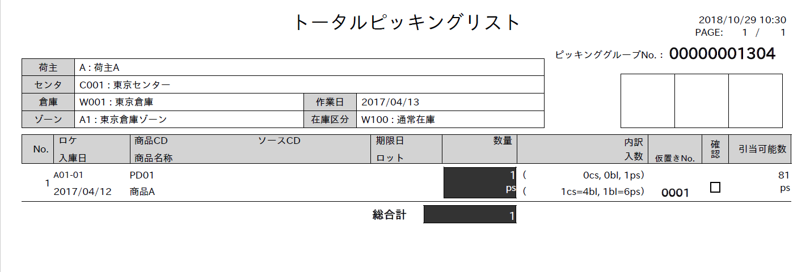

 |  | ・最大行数イメージ
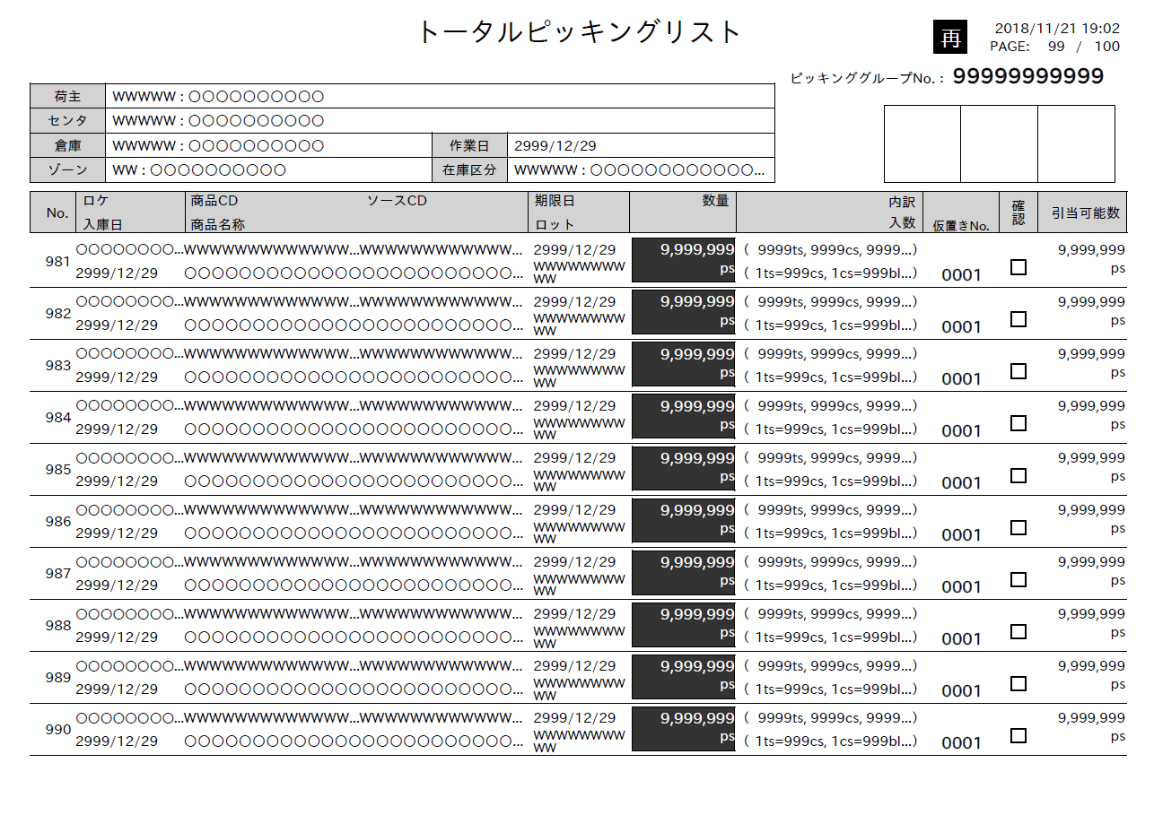
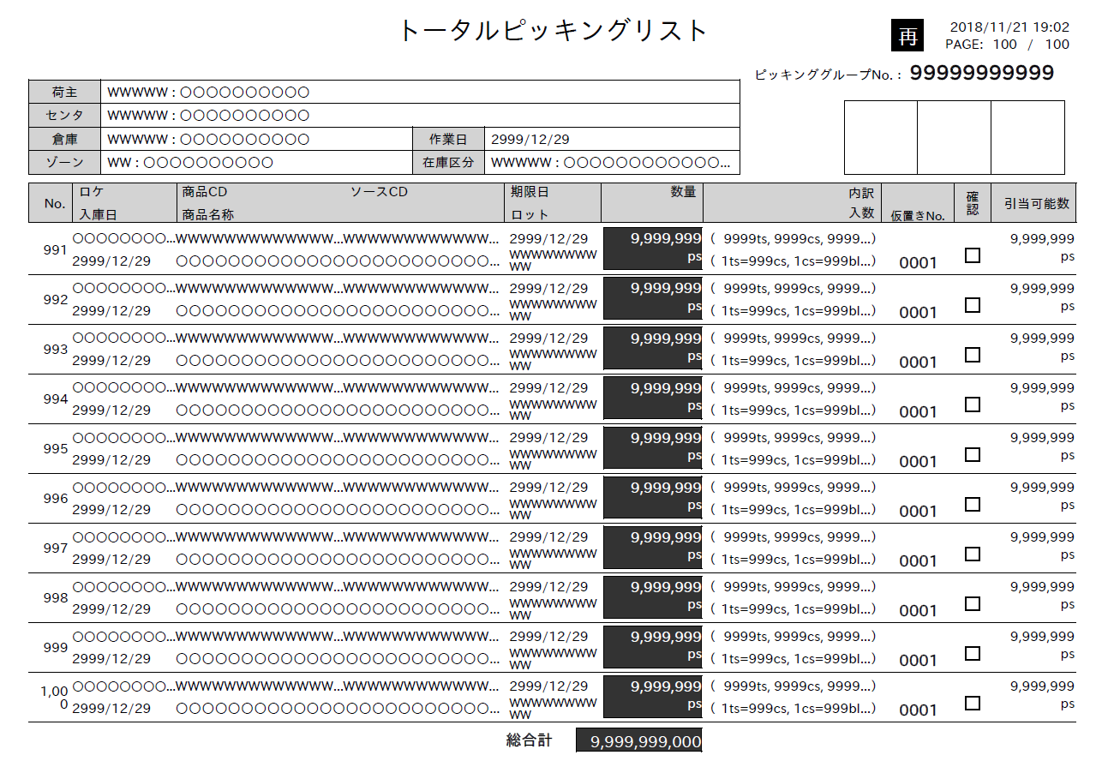

 |  | ■I/O関連図、CRUD図 |  |  |  |  |  |  |  |  |  |  |  |  |  |  |  |  |  |  |  |  | 2024/5/10 董 詳細設計内容反映

凡例
XXXXXXXX
画面プログラム
プログラム名を記入

XXXXXXXX
バッチプログラム
プログラム名を記入

XXXXXXXX
テーブル
テーブル名を記入
（XXXテーブルのテーブルは不要）

XXXXXXXX
帳票
帳票名を記入
（該当機能で直接出力する場合）

XXXXXXXX
ファイル
ファイル名を記入

データの流れ

在庫
取引先マスタ
 |  | I/O関連図 |  |  |  |  |  |  |  |  |  |  | テーブルID |  |  | テーブル名称 |  |  | C | R | U | D | 2024/5/10 董 詳細設計内容反映
 |  |  |  |  |  |  |  |  |  |  |  |  | T_SHIPPING_INST_H |  |  | 出荷指示ヘッダ |  |  |  | 〇
 |  |  |  |  |  |  |  |  |  |  |  |  | T_SHIPPING_INST_B |  |  | 出荷指示ボディ |  |  |  | 〇
 |  |  |  |  |  |  |  |  |  |  |  |  | M_CENTER |  |  | センタマスタ |  |  |  | 〇
出庫ボディ
センタマスタ
 |  |  |  |  |  |  |  |  |  |  |  |  | T_PACKING_H |  |  | 梱包ヘッダ |  |  |  | 〇
 |  |  |  |  |  |  |  |  |  |  |  |  | T_PICKING_H |  |  | 出庫ヘッダ |  |  |  | 〇
出庫ヘッダ
ゾーンマスタ
 |  |  |  |  |  |  |  |  |  |  |  |  | T_PICKING_R |  |  | 出庫帳票 |  |  |  | 〇
 |  |  |  |  |  |  |  |  |  |  |  |  | T_ALLOC_INST_H |  |  | 引当指示ヘッダ |  |  |  | 〇
梱包ヘッダ
ロケーションマスタ
バラトータル荷揃表(戸配)
 |  |  |  |  |  |  |  |  |  |  |  |  | M_ZONE |  |  | ゾーンマスタ |  |  |  | 〇
 |  |  |  |  |  |  |  |  |  |  |  |  | M_LOCATION |  |  | ロケーションマスタ |  |  |  | 〇
出庫帳票
商品マスタ
 |  |  |  |  |  |  |  |  |  |  |  |  | M_PRODUCT |  |  | 商品マスタ |  |  |  | 〇
 |  |  |  |  |  |  |  |  |  |  |  |  | M_LOT |  |  | ロット |  |  |  | 〇
ロット
 |  |  |  |  |  |  |  |  |  |  |  |  | T_PICKING_B |  |  | 出庫ボディ |  |  |  | 〇
出荷指示ヘッダ
 |  |  |  |  |  |  |  |  |  |  |  |  | M_CUSTOMER |  |  | 取引先マスタ |  |  |  | 〇
 |  |  |  |  |  |  |  |  |  |  |  |  | T_STOCK |  |  | 在庫 |  |  |  | 〇
引当指示ヘッダ

出荷指示ボディ

EXCELイメージ
2023/09/01 11:23
PAGE: 1 / 1
バラトータル荷揃表(戸配)

 | センタ |  | C001 ： ミドリロジ草加 |  | 作業予定日 |  | 2023/09/01
代表荷揃番号 ： 00001-1
 | 戸口契約先 |  | 8880000 ： BコマースCユーザーGr

 | No. | ロケ / 商品名称 |  | 商品CD |  | JANCD |  | 製造日 / 期限日 | 入荷日 | ロット |  | 数量/単位 | 確認

HM01LOC89012
FW001PD89012345
4979058707208
2023/8/31
2023/8/31
1234567890123456789012345678901234567890
24
 | 1
靴００１
2023/8/31
dz

HM02LOC89012
FW001PD89012345
4979058707208
2023/8/31
2023/8/31
1234567890123456789012345678901234567890
15
 | 2
あいうえおかきくけこさしすせそたちつてとなにぬねのはひふへほまみむめもやゆよらり
2023/8/31
dz

HM02LOC89012
FW001PD89012345
4979058707208
2023/8/31
2023/8/31
1234567890123456789012345678901234567890
30
 | 3
あいうえおかきくけこさしすせそたちつてとなにぬねのはひふへほまみむめもやゆよらり
2023/8/31
dz

69
 | 4 |  |  |  |  |  |  |  |  |  | 総合計

 | 5

 | 6

 | 7

 | 8

 | 9

 | 10

 | 11

 | 12

 | 13

 | 14

 | 15

 | 16

 | 17

